Sensor_Fan List
<CPU / MEM VRM List> |  |  |  |  |  | <BMC I2C Volt. SENSOR List> |  |  | <SYSTEM FAN List>
전원 이름 | DESCRIPTION | ADDR. | Location | bus/svid addr. | NOTE | Addr. | Sensor이름 | Location | FAN 이름 (silk) | Location | BMC PIN NAME | PWM
PVCCIN CPU1 | ISL69127 | 0x50H | VR20 | 1/0 | WEAK | 18H | AIN0: 1.05V PCH | U61 | CPU FAN1 | CFAN6 | PWM0/TACH0
PVCCSA CPU1 | ISL69127 | 0x50H | VR20 | 1/1 | WEAK |  | AIN1: 1.8V PCH |  | CPU FAN2 | CFAN2 | PWM1/TACH1
VDDQ_GHJ | ISL69124 | 0x56H | VR27 | 2/0 |  | 19H | AIN0: 3.3V PCH | U60 | SYSTEM FAN1 | CFAN5 | PWM2/TACH2
VPP_GHJ | ISL69124 | 0x56H | VR27 | 2/1 |  |  | AIN1: 1.0V_PCH |  | SYSTEM FAN2 | CFAN7 | PWM3/TACH3
VDDQ_KLM | ISL69124 | 0x57H | VR31 | 2/2 |  |  |  |  | SYSTEM FAN3 | CFAN3 | PWM4/TAHC4
VPP_KLM | ISL69124 | 0x57H | VR31 | 2/3 |  | <BMC 내장 Volt. ADC List> |  |  | SYSTEM FAN4 | CFAN1 | PWM5/TACH5
PVCCIO CPU1 | ISL69124 | 0x53H | VR37 | 1/2 |  | ADC No. | Sensor 이름 |  | SYSTEM FAN5 | CFAN4 | PWM6/TACH6
 |  |  |  |  |  | ADC0 | 1.15V BMC
PVCCIO CPU0 | ISL69124 | 0x46H | VR18 | 1/2 |  | ADC1 | 1.2V BMC
VDDQ_DEF | ISL69124 | 0x67H | VR12 | 2/2 |  | ADC2 | 2.5V BMC
VPP_DEF | ISL69124 | 0x67H | VR12 | 2/3 |  | ADC3 | 3.3VSB
VDDQ_ABC | ISL69124 | 0x66H | VR8 | 2/0 |  | ADC4 | 5VSB
VPP_ABC | ISL69124 | 0x66H | VR8 | 2/1 |  | ADC5 | 3.3VCC
PVCCIN CPU0 | ISL69127 | 0x60H | VR1 | 1/0 |  | ADC6 | 5VCC
PVCCSA CPU0 | ISL69127 | 0x60H | VR1 | 1/1 |  | ADC7 | 12V
* 각 전원단에 대한 VRM 온도, 출력 전압 monitoring 필요
 |  |  |  |  |  | * 7bit I2C Address로 표시됨
<BMC I2C TEMP SENSOR List> |  |  |  |  |  | * CPU / MEM의 VRM 과 각 device(CPU/MEM) 온도와 전압은 BIOS의 ME를 통해 data를 받아 정보제공이 가능해야 함.
Sensor 이름 | DESCRIPTION | Addr. | Location | NOTE
BMC TEMP | LM75B | 4AH | U56
SYSTEM TEMP1 | LM75B | 48H | U53
SYSTEM TEMP2 | LM75B | 49H | U55
3.3VSB VRM TEMP | LM75B | 4BH | U57
SYSTEM TEMP3 | LM75B | 4CH | U58
OPTION(부품삭제) |  | 4DH | U59

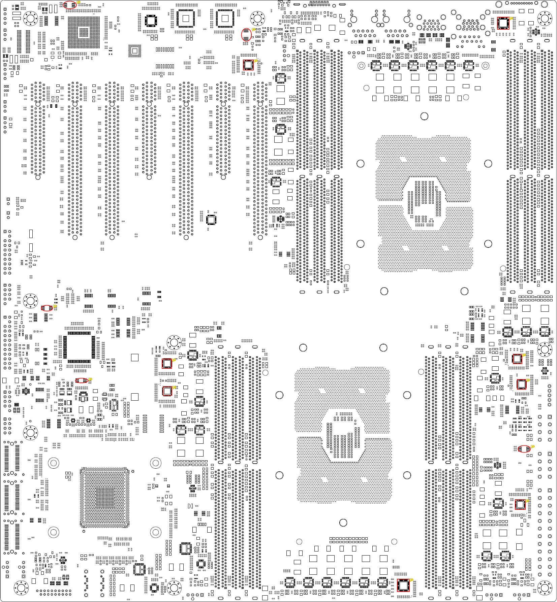
VR20
U56
U53
VR27
U55
U57
VR18
VR12
VR31
VR37
U58
VR8
VR1
SYSTEM FAN4
CPU FAN1
SYSTEM FAN3
SYSTEM FAN2
SYSTEM FAN1
CPU FAN2
SYSTEM FAN5

VR31

SEL
SEL 시나리오 |  |  |  |  | Sensor List
Log File동작 분류
번호 | 기능 | Record Table | 동작 | 시기 | 번호 | 이름 | Available Range
1 | ALL |  | Critical 시 log | status로 관리, fail status로 전환 시 | 0 | AIN0: P1V05_PCH_AUX | 1.02~1.08V | 해당 전압 Range를 벗어나면 | 대기전원
2 | PECI |  | CPU 개수 읽어서 해당 PECI 정보 read, 실패 시 log | status로 관리, fail status로 전환 시 | 1 | AIN1: P1V8_PCH_AUX | 1.71~1.89V | BMC_VSEN_ALERT_N가 active (LOW) 로 변이 | : 항상 READ
2 | FAN |  | CPU 개수 읽어서 해당 CPU FAN 정보 read, 실패 시 log | status로 관리, fail status로 전환 시 | 2 | AIN0: PGPPA_AUX | 3.14~3.47V | 시나리오 공통조치 순서를 따라 진행
3 | sensor |  | 2, 3, PMBUS 외의 sensor read 실패 시 log | status로 관리, fail status로 전환 시 | 3 | AIN1: PVNN_PCH_AUX | 0.955~1.045V
4 | 기타 |  | FM_NMI_EVENT_N : in PCH출력 | 인터럽트 발생 시 | 4 | BMC_ADC0: 1.15V BMC | 1.09~1.21V | 해당 전압 Range를 벗어나면 | 대기전원
5 | 기타 |  | BMC_VSEN_ALERT_N : in U60,61출력 | 인터럽트 발생 시, 센서 개별 관리, 이중 log로 인해 포팅 불필요 | 5 | BMC_ADC1: 1.2V BMC | 1.14~1.26V | 시나리오 공통조치 순서를 따라 진행 | : 항상 READ
6 | 기타 |  | BMC_TEMP_ALERT_N : in U53,55,56,57,58,59출력 | 인터럽트 발생 시, 센서 개별 관리, 이중 log로 인해 포팅 불필요 | 6 | BMC_ADC2: 2.5V BMC | 2.37~2.62V
7 | 기타 |  | FM_CPU_ERR0_LVT3_N: in CPU출력 | 인터럽트 발생 시 | 7 | BMC_ADC3: 3.3VSB | 3.14~3.47V
8 | 기타 |  | FM_CPU_ERR1_LVT3_N: in CPU출력 | 인터럽트 발생 시 | 8 | BMC_ADC4: 5VSB | 4.75~5.25V
9 | 기타 |  | FM_CPU_ERR2_LVT3_N: in CPU출력 | 인터럽트 발생 시 | 9 | BMC_ADC5: 3.3VCC | 3.14~3.47V | 해당 전압 Range를 벗어나면 | 메인전원
10 | 기타 |  | H_LVT3_CATERR_N: in CPU출력 | 인터럽트 발생 시 | 10 | BMC_ADC6: 5VCC | 4.75~5.25V | 시나리오 공통조치 순서를 따라 진행
11 | 기타 |  | FM_PCH_BMC_THERMTRIP_N: in PCH출력 | 인터럽트 발생 시 | 11 | BMC_ADC7: 12V | 11.40~12.60V | SYSTEM PWR ON시에만 READ, OFF시는 무의미한 값으로 처리
12 | 기타 |  | HDR_INTRUDER_BMC_N: in Logic출력 | 인터럽트 발생 시 | 12 | PVCCIN CPU0 | 1.58~2.0V
13 | WDT |  | WDT timeout 발생 시 interrupt 및 action log | WDT timeout 발생 시 interrupt 및 action log | 13 | PVCCSA CPU0 | 0.74~0.95V
* Record Table은 [SEL_Record_Table] Sheet를 참조 |  |  |  |  | 14 | PVCCIO CPU0 | 0.94~1.05V
* 번호 9, 10 신호의 입력에 대해서는 Intel문서 / BMC관련 문서에 근거하여 우선 확인이 필요함 |  |  |  |  | 15 | VDDQ_ABC | 1.16~1.26V
* 번호 12의 경우 |  |  |  |  | 16 | VPP_ABC | 2.41~2.75V
 | Chassis Intrusion Sensor로 부터 신호를 받은 경우 Intrusion 활성화(전원 On/Off 상관 없이 Intrusion 항상 유지, Clear 시키기 전까지 데이터 유지) |  |  |  | 17 | VDDQ_DEF | 1.16~1.26V
 | : POST중에는 BIOS가 확인하여 Messages display후 Halt |  |  |  | 18 | VPP_DEF | 2.41~2.75V
 | : POST이후에서는 BMC가 주관하여 Power Control or Interrupt발생 (Tool을 통해 User설정 가능토록함) |  |  |  | 19 | PVCCIN CPU1 | 1.58~2.0V
 |  |  |  |  | 20 | PVCCSA CPU1 | 0.74~0.95V
 |  |  |  |  | 21 | PVCCIO CPU1 | 0.94~1.05V
 |  |  |  |  | 22 | VDDQ_GHJ | 1.16~1.26V
 |  |  |  |  | 23 | VPP_GHJ | 2.41~2.75V
 |  |  |  |  | 24 | VDDQ_KLM | 1.16~1.26V
BMC출력 동작 분류 |  |  |  |  | 25 | VPP_KLM | 2.41~2.75V |  | note1
 | 번호 | 기능 | 이름 | 동작정의 (입력 조건) | 26 | SYSTEM TEMP1 | MAX. 40 ℃ | 해당 온도 Range를 벗어나면
 | 1 | BMC O | IRQ_BMC_PCH_SMI_N | Pin은 LPCSMI#로 할당 동작은 default(건드리지 말것) | 27 | SYSTEM TEMP2 | MAX. 40 ℃ | BMC_TEMP_ALERT_N가 active (LOW) 로 변이
 | 2 | BMC O | BMC_WDT_N | WDT pre-timeout NMI 출력. 포팅 필요, Log추가 | 28 | BMC TEMP | MAX. 40 ℃ | 시나리오 공통조치 순서를 따라 진행
 | 2 | BMC O | BMC_PCH_NMI (GPIOS1) | Front IO NMI Switch입력시 출력 (Active High) (GPIOG1) | 29 | 3.3VSB VRM TEMP | MAX. 40 ℃
 | 3 | BMC O | BMC_SPK | BEEP 사용자 정의 가능하도록 (PEF에 연계하여) | 30 | SYSTEM TEMP3 | MAX. 40 ℃
 | 4 | BMC O | BMC_PWR_FAIL_LED_N | Sensor List 0-25항목 Fail시 On | 31 | OPTION(미표시)
 | 5 | BMC O | BMC_OH_FAN_FAIL_LED | Sensor List 26-45항목 Fail시 On | 32 | VR_CPU0 | -40~85 ℃ | : VR controller에서 현재 읽히는 온도가 어떻게 되는지 확인 필요
 | 6 | BMC O | BMC_UID_LED | UID Switch Toggle시 On/Off (default Off) | 29 | VR_CPU0_VCCIO | -40~85 ℃ | Ta or Tj 중 현재 읽히는 온도로 Update
 | 7 | BMC O | BMC_BOOT_DONE_N | Ipmi Daemon 까지 Load되면 Active Low | 30 | VR_VDDQ_ABC | -40~85 ℃ | 해당 온도 Range를 벗어나면
 | 8 | BMC O | FM_CPU1_DISABLE_COD_N | 아무동작 안함 | 31 | VR_VDDQ_DEF | -40~85 ℃ | 시나리오 공통조치 순서를 따라 진행
 |  |  |  |  | 32 | VR_CPU1 | -40~85 ℃
* IRQ_BMC_PCH_SMI_N 출력의 경우 현재 PIN을 LPCSMI#로 할당하고 Default 세팅은 Code상의 Default로 둘 것. |  |  |  |  | 33 | VR_CPU1_VCCIO | -40~85 ℃
* BMC_WDT_N의 경우 아래와 같이 Fix하여 포팅 하여야 함. |  |  |  |  | 34 | VR_VDDQ_GHJ | -40~85 ℃
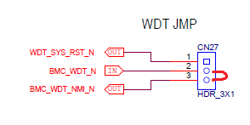
 | 1. 점퍼 2-3으로 고정. |  |  |  | 35 | VR_VDDQ_KLM | -40~85 ℃
 |  |  |  |  | 36 | CPU0 (PECI0) | CPU온도 SPEC. ℃ | *Sensor 이외의 CPU/PCH등에서 읽을 수 있는 온도 Data도 포함 되어야 함.
 |  |  |  |  | 37 | CPU1 (PECI1) | CPU온도 SPEC. ℃ | -> CPU의 경우 CPU에 설정된 Max.온도의 95% 에 도달하면
 |  |  |  |  | 38 | DIMM-A | -40~85 ℃ | -> 해당 온도 Range를 벗어나면
 |  |  |  |  | 39 | DIMM-B | -40~85 ℃ | 시나리오 공통조치 순서를 따라 진행
 |  |  |  |  | 40 | DIMM-C | -40~85 ℃
 |  |  |  |  | 41 | DIMM-D | -40~85 ℃
 |  | WDT Set 시 pre-timeout interrupt와 timeout action을 지정함 |  |  | 42 | DIMM-E | -40~85 ℃
 |  | BMC_WDT_N을 BMC_WDT_NMI_N으로 고정하여 pre-timeout interrupt 용도로 사용 |  |  | 43 | DIMM-F | -40~85 ℃
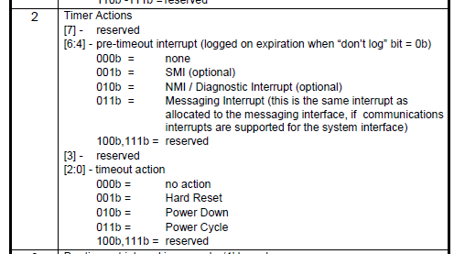
 |  |  |  |  | 44 | DIMM-G | -40~85 ℃
 |  |  |  |  | 45 | DIMM-J | -40~85 ℃
 |  |  |  |  | 46 | DIMM-H | -40~85 ℃
 |  |  |  |  | 47 | DIMM-K | -40~85 ℃
 |  |  |  |  | 48 | DIMM-L | -40~85 ℃
 |  |  |  |  | 49 | DIMM-M | -40~85 ℃
 |  |  |  |  | 50 | CPU FAN1 |  | 현재 BOOTING시 장착된 CPU수를 읽어서 해당 FAN정보를 READ,실패시 FAIL
 |  |  |  |  | 51 | CPU FAN2 |  | : 개선이 필요할 것으로 판단함
 |  |  |  |  | 52 | SYSTEM FAN1 |  | USER가 초기에 MONITORING할 FAN항목을 Enable/Disable하는 형태: note2
 |  |  |  |  | 55 | SYSTEM FAN2 |  | FAN tach는 기본 monitoring
 |  |  |  |  | 56 | SYSTEM FAN3 |  | FAN Fail setting은 사용자 지정
 |  |  |  |  | 57 | SYSTEM FAN4
 |  |  |  |  | 58 | SYSTEM FAN5
 | 2. WDT 동작시 로그 추가(SEL Log 13번 항목 추가)

동작 시나리오
 |  | 분류 | EVENT | 조치사항
 |  | 부팅시 | Sensor data 읽기 실패 | FAIL Count연속 3회 이후부터 Event Start | note1: Sensor 0-8번은 대기전원으로 BMC가 동작하는 동안 항상 Read해야 하는 항목
 |  |  | Sensor[온도,전압,FAN] 수신 data 이상 발생 | Event Start | Sensor 9-25번은 메인전원으로 System이 Power On된 상황에서만 Read해야 하는 항목
 |  |  | Sensor List 0~38번 항목 중 해당 Range를 벗어나는 경우 | Event Start | note2: CPU Passvie Heat Sink를 사용하고 System FAN을 사용하는 경우의 비중이 높을 것으로 판단
 |  |  | FN_NMI_EVENT_N active | Event Start
 |  |  | FM_CPU_ERR0,1,2_LVT3_IN active | Event Start
 |  |  | H_LVT3_CATERR_N active | Event Start | *기타항목
 |  |  | FM_PCH_BMC_THERMTRIP_N active | Event Start | 1.LCD Display모듈은 로그인어스에 전달하여 현재 가능한 Display항목이 표시될 수 있도록 진행.
 |  |  | HDR_INTRUDER_BMC_N active | Event Start | -> 항목이 너무 많은 경우는 해당 항목을 받아 당사에서 List Up하여 추려냄

 |  |  | Sensor data 읽기 실패 | FAIL Count연속 3회 이후부터 Event Start
 |  | 동작중 | Sensor[온도,전압,FAN] 수신 data 이상 발생 | Event Start
 |  |  | Sensor List 0~38번 항목 중 해당 Range를 벗어나는 경우 | Event Start
 |  |  | FN_NMI_EVENT_N active | Event Start
 |  |  | FM_CPU_ERR0,1,2_LVT3_IN active | Event Start
 |  |  | H_LVT3_CATERR_N active | Event Start
 |  |  | FM_PCH_BMC_THERMTRIP_N active | Event Start
 |  |  | HDR_INTRUDER_BMC_N active | Event Start

 |  | * 공통 | Sensor Data / FAN RPM의 Read시 Fail Count 연속 3회 이상 진행되면 4회부터 EVENT 시작
 |  |  | Event Start의 경우 시나리오 정리 sheet의 내용을 참조

SEL_Record_Table
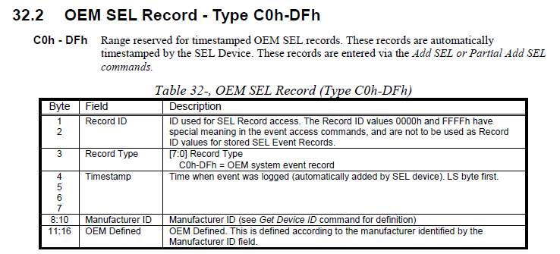

Event | Record Type | OEM Defined
FM_CPU_ERR0_LVT3_N | 0xC0 | 0x01
FM_CPU_ERR1_LVT3_N | 0xC0 | 0x02
FM_CPU_ERR2_LVT3_N | 0xC0 | 0x03
H_LVT3_CATERR_N | 0xC0 | 0x10
FM_PCH_BMC_THERMTRIP_N | 0xC1 | 0x01
FM_NMI_EVENT_N | 0xC2 | 0x01
HDR_INTRUDER_BMC_N | 0xC2 | 0x02
Sensor Read Fail | 0xC3 | Sensor number
* Sensor Data / FAN RPM Read시 FAIL COUNT 연속 3회 이상 진행되면 4회부터 EVENT 시작

시나리오정리
BMC동작 시나리오 정리
EVENT발생 시 공통조치 순서

No
EVENT 발생
LED ON
Indicate LED가 있는가?
LOG파일저장
관리자에게 MAIL발송
Yes
관리자 지정
Setting진행

 | Step1 | EVENT 발생
 | Step2 | Board상의 Indicate LED가 있는 경우 LED를 On시킴
 |  | Sensor List No.0~25 항목 FAIL인 경우 -> BMC_PWR_FAIL_LED_N을 Active Low시킴
 |  | Sensor List No.26~37 or 39~45중 사용자 Setting한 항목 FAIL인 경우 -> BMC_OH_FAN_FAIL_LED_N을 Active Low시킴
 | Step3 | BMC Log File저장
 |  | 관리자에게 메일 발송
 | Step4 | 관리자가 Setup한 상태로 Board 동작 진행
 |  |  | Step4는 생산 초기 제조자 Default값
 |  |  | 사용자가 항목별로 Enable/Disable을 설정하여 Set.
 |  |  | 예시) | 관리자가 CPU FAN1, CPU FAN2, SYSTEM FAN1, SYSTEM FAN2, SYSTEM FAN3을 Setting
 |  |  |  |  | CPU FAN1, 2 Fail시 관리자는 Power Off Seq.로 Setting
 |  |  |  |  | SYSTEM FAN1,2,3 Fail시 관리자는 Mail발송 후 온도 EVENT발생까지 대기로 Setting
 |  |  |  |  | -> 기타 Event발생후 Setting에 따라 진행

* 관리자 지정 Setting항목 [Step4]
1. 각각의 SEL_Record_Table 항목에 대해서 관리자가 항목을 Enable/Disable가능토록 구성해야 함.
2. SEL_Record_Table에 할당된 해당 항목에 대해서 아래와 같이 선택가능하도록 방법 제공 요청.
 | a. System Reset Seq.
 | b. System Power Off Seq.

